Ресепшен
Ресепшен "EDIS-R"
Внимание! При комплектации стойки ресепшен из коллекции "EDIS-R" необходимый дополнительный ассортимент мебели может быть подобран из серии "EDIS"
Цвета: Дуб Денвер темный/Мокко, Дуб Денвер светлый/Мокко, Ясень Траун/Мокко. Дуб Денвер темный/Белый, Дуб Денвер светлый/Белый, Мокко/Белый |  |  | Москва/Санкт-Петербург | Цены в рублях на |  | 2026-07-30
Изображение | Артикул | Габаритные размеры (мм) | Описание | Вес (кг) | Объем (м.куб.) | Цена
Стойки ресепшен прямые
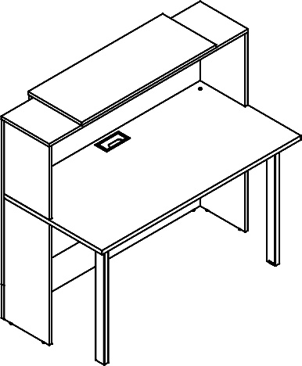 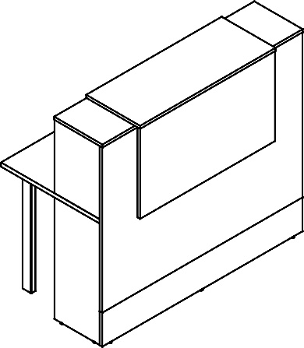 | EDR 116 | 1160х725х1218 | Прямой модуль из ЛДСП т.18мм с кромками ПВХ т.1мм и столешницей из ЛДСП т.25мм с кромками ПВХ т.1мм. Рабочая столешница с металлическим прямоугольным лючком в центре под кабель-канал, комплектуется двумя металлическими опорами из профиля трубы 60х30 с регулировкой по высоте, цвет опор и лючка - Мокко или Белый. Надставка из однотонного ЛДСП т.18мм с кромками ПВХ т.2мм, цвет Мокко или Белый, комплектуется алюминиевым профилем для установки светодиодной ленты по трем сторонам и держателями для накладного профиля. Набор подсветки входит в комплект, состоит из светодиодной ленты, блока питания Indoor Splitter, вилки и сенсорного выключателя. Свет ленты - нейтрально-белый. Цоколь высотой 200мм из однотонного ЛДСП с кромками ПВХ т.1мм, цвет Мокко или Белый. Прямые модули комплектуются регулируемыми опорами. | 69.3 | 0.130 | 26391
 | EDR 136 | 1360х725х1218 |  | 79.7 | 0.148 | 28646
 | EDR 156 | 1560х725х1218 |  | 89.5 | 0.166 | 30987
Стойка ресепшен угловая
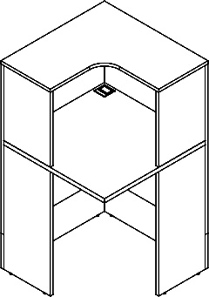 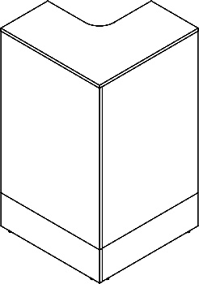 | EDCR 69 | 689х689х1200 | Угловой модуль универсальный, изготовлен из ЛДСП т.18мм с кромками ПВХ т.1мм. Столешница углового модуля из ЛДСП т.25мм с кромкой ПВХ т.1мм по периметру, комплектуется квадратным металлическим лючком в углу под кабель-канал. Цоколь высотой 200мм из однотонного ЛДСП с кромками ПВХ т.1мм, цвет Мокко или Белый. Комплектуется регулируемыми опорами. | 44.0 | 0.079 | 12282
Стенка боковая
 | EDS 69 | 694х18х1202 | Боковина ресепшена из ЛДСП т.18мм с кромками ПВХ т.2мм, комплектуется регулируемыми опорами и уголком 75х75 для фиксации со столешницей модуля. Боковина служит завершающим декоративным элементом. | 8.5 | 0.03 | 3572
Тумба с выдвижной секцией
 | EDMS 120 | 430х690х1200 | Тумба выполнена полностью из ЛДСП т.18мм с кромками ПВХ т.2мм, 1мм и 0.45мм. Выдвижная секция с шариковыми направляющими 600мм и колесом D=35мм с площадкой. Ручка металлическая с межцентровым расстоянием 256мм, цвет Мокко или Белый. Комплектуется регулируемыми опорами. | 62.5 | 0.092 | 21106

Компоновки ассортимента
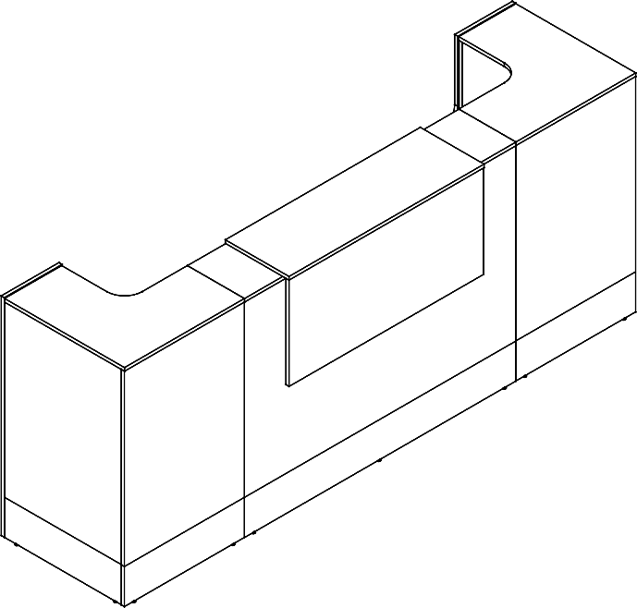
Компоновки элементов
 |  |  | Наименование | Артикул | Цена
Комбинация № 1 |  |  | Стойка прямая | EDR 156 | 30,987
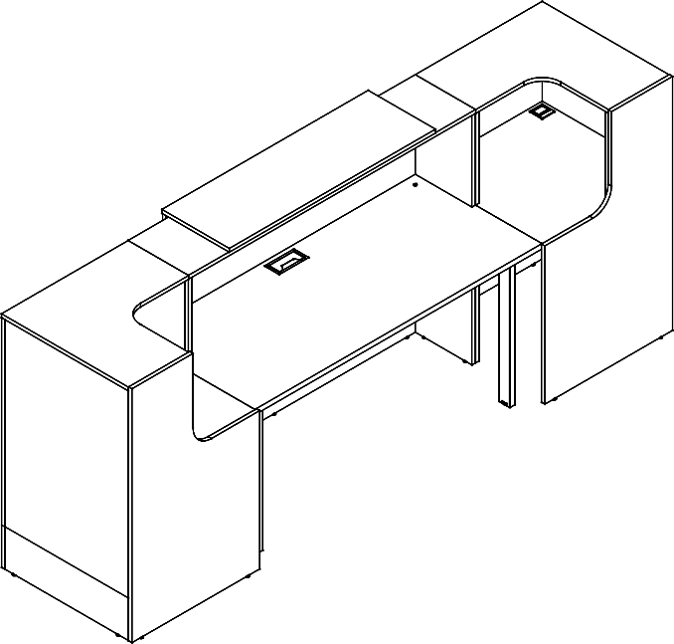 |  |  | Стойка угловая | EDCR 69 | 12,282
 |  |  | Стойка угловая | EDCR 69 | 12,282
 |  |  | Стенка боковая | EDS 69 | 3,572
 |  |  | Стенка боковая | EDS 69 | 3,572

 |  |  |  |  |  | `

 | Цена: | 62,695.00 |  |  |  |  | `

 |  |  | Наименование | Артикул | Цена
Комбинация № 2 |  |  | Стойка прямая | EDR 136 | 28,646
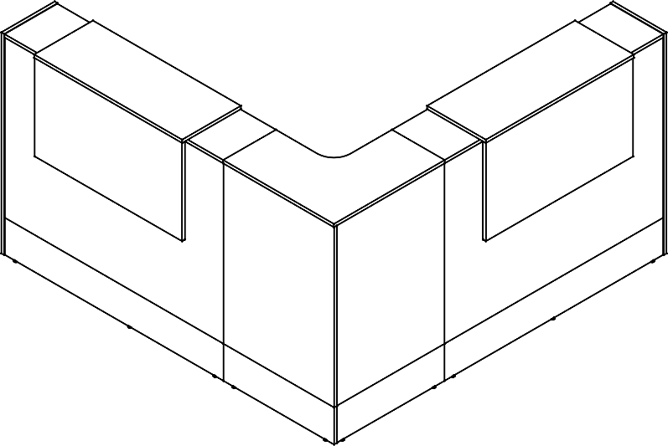 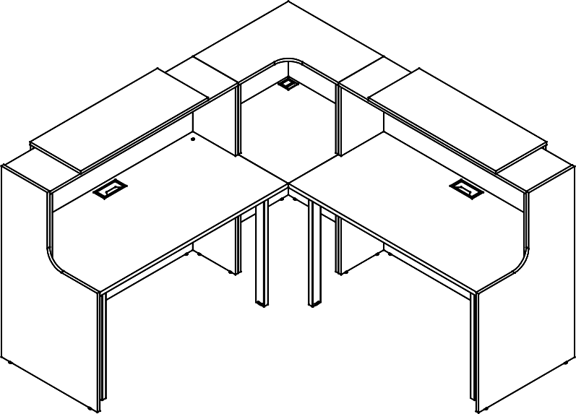 |  |  | Стойка прямая | EDR 136 | 28,646
 |  |  | Стойка угловая | EDCR 69 | 12,282
 |  |  | Стенка боковая | EDS 69 | 3,572
 |  |  | Стенка боковая | EDS 69 | 3,572

 | Цена: | 76,718.00

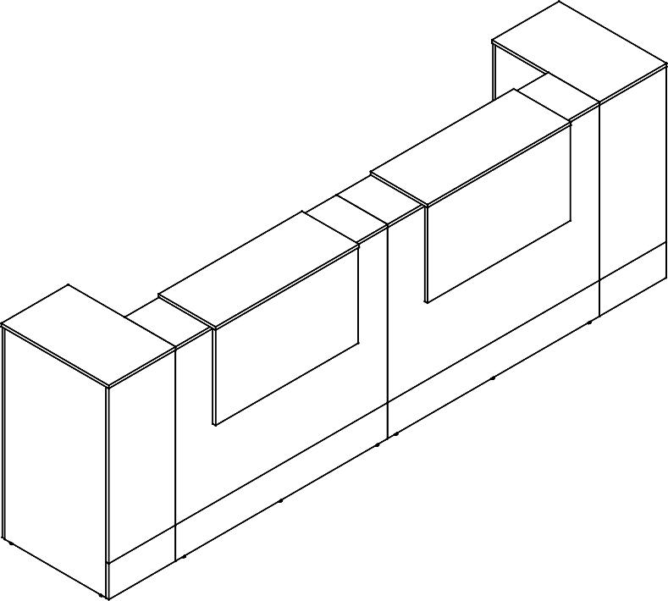
 |  |  | Наименование | Артикул | Цена
Комбинация № 3 |  |  | Стойка прямая | EDR 116 | 26,391
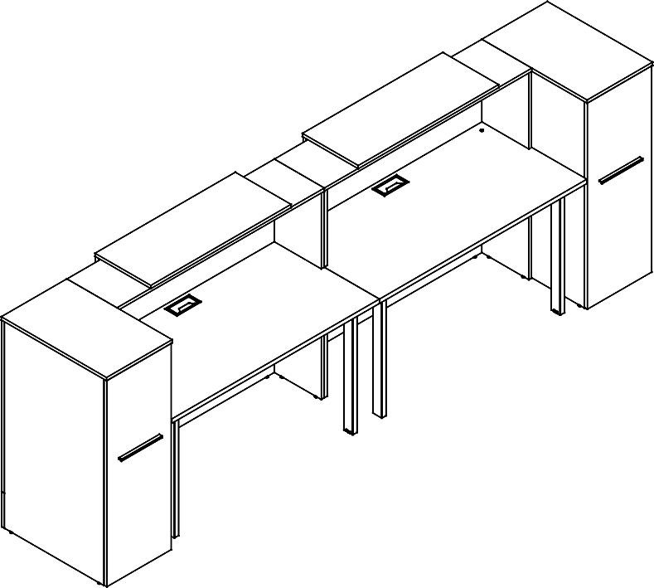 |  |  | Стойка прямая | EDR 116 | 26,391
 |  |  | Тумба с выдвижной секцией | EDMS 120 | 21,106
 |  |  | Тумба с выдвижной секцией | EDMS 120 | 21,106

 | Цена: | 94,994.00

